Sheet1
附件1：
附件二：刘富村车辆段职工食堂操作间燃气改电力工程项目费用明细
一 | 增加设备 | 数量 | 单位 | 不含税单价（元） | 金额（元） | 图例 | 型号参数
1 | 电磁双眼低汤灶 | 1 | 台 |  |  | 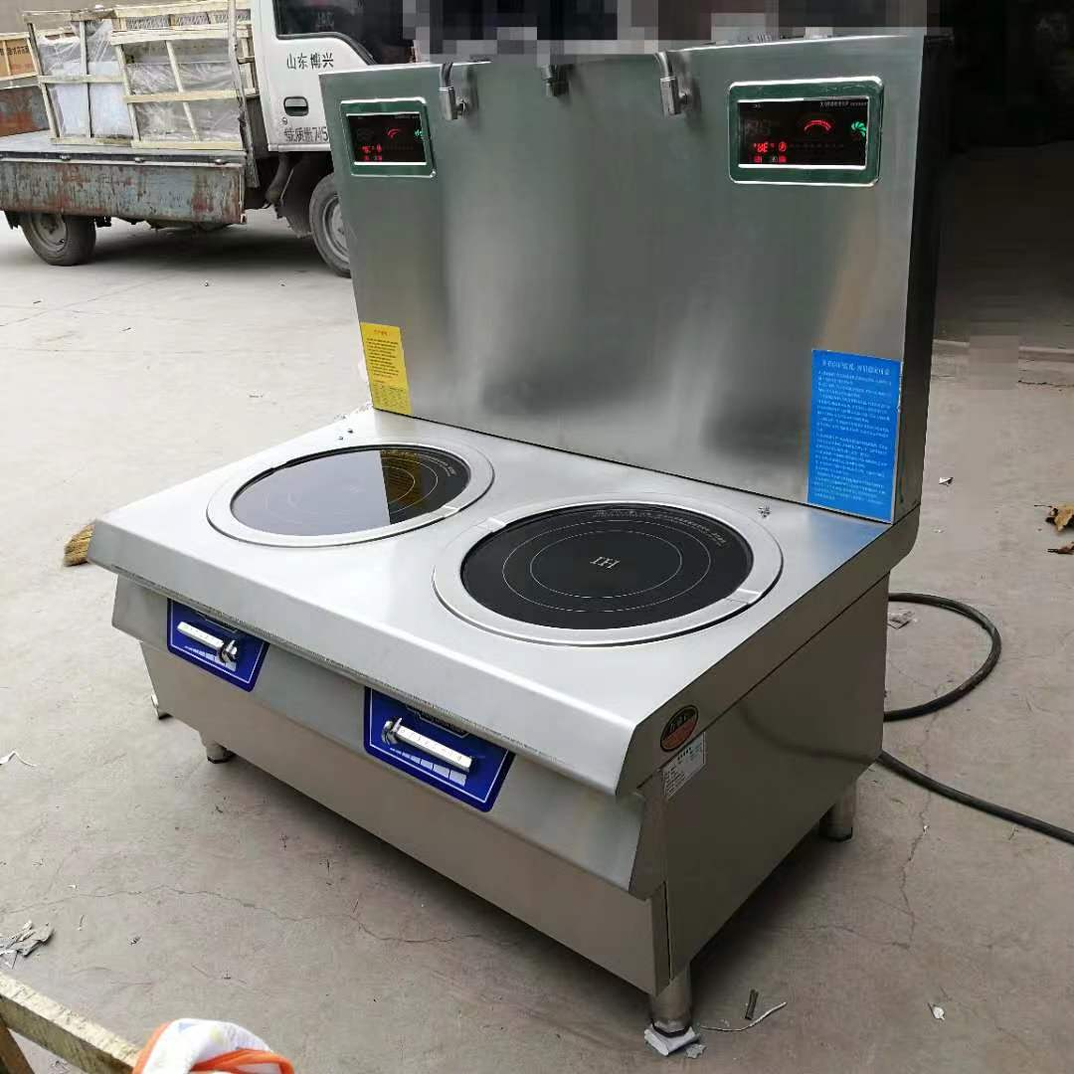 | 1、如图例，具体型号参数根据自己供货填写。机芯采用分层次散热结构，机芯外壳采用黑色汽车烤漆金属机箱达到拒绝导电效果 2、具有全中文显示故障代码功能，档位对应功率显示。让操作更加直观。 3、具有仿真模拟真火功能，高精度模拟真实火力，不能以单纯的数字显示火力大小 4、采用防水等级大于IPX4（IPX7）大显示屏，更智能化 5、用电度数累计功能，节能用电一目了然
2 | 电磁90大锅灶 | 6 |  |  |  | 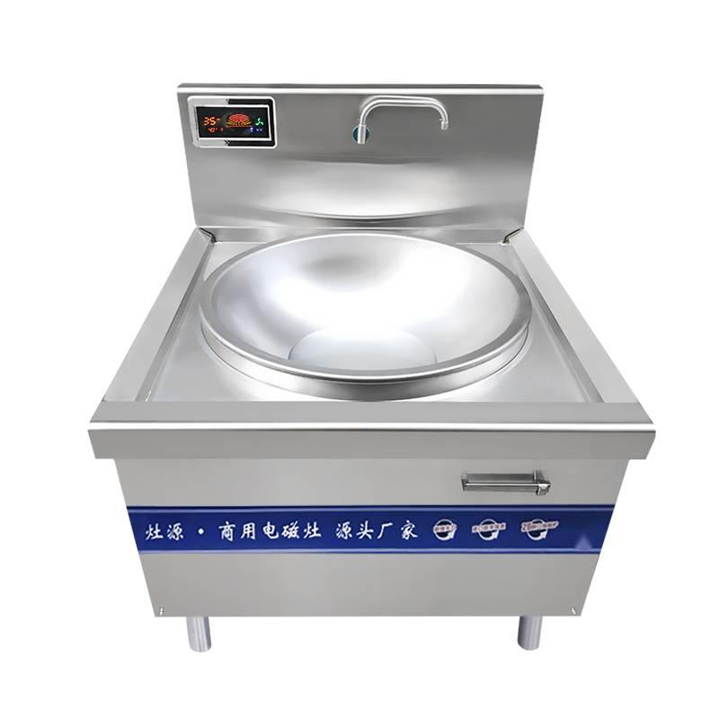 | 1、如图例，具体型号参数根据自己供货填写。机芯采用分层次散热结构，机芯外壳采用黑色汽车烤漆金属机箱达到拒绝导电效果 2、具有全中文显示故障代码功能，档位对应功率显示。让操作更加直观。 3、具有仿真模拟真火功能，高精度模拟真实火力，不能以单纯的数字显示火力大小 4、采用防水等级大于IPX4（IPX7）大显示屏，更智能化 5、用电度数累计功能，节能用电一目了然 | 品牌
3 | 双炒一温电磁灶 | 2 |  |  |  |  | 1、如图例，具体型号参数根据自己供货填写。机芯采用分层次散热结构，机芯外壳采用黑色汽车烤漆金属机箱达到拒绝导电效果 2、具有全中文显示故障代码功能，档位对应功率显示。让操作更加直观。 3、具有仿真模拟真火功能，高精度模拟真实火力，不能以单纯的数字显示火力大小 4、采用防水等级大于IPX4（IPX7）大显示屏，更智能化 5、用电度数累计功能，节能用电一目了然
4 | 不含税金额合计（1+2+3）
5 | 税率（X%）
6 | 小计（4+5）
二 | 线路更换及电缆（根据现场实际情况自行报价，序号可以自行增减。包括但不限于完成本项目所需全部改造内容）
序号 | 费用项目 | 数量 | 单位 | 不含税单价（元） | 金额（元） | 费用说明 | 备注
1
2
3
4
5
6
7
8
9
10
11 | 不含税金额合计（1-10)
12 | 税金（X%）
13 | 小计（11+12）
14 | 不含税总价合计（增加设备+线路更换电缆）
15 | 总价合计（增加设备+线路更换电缆）

